상품제안서
25절 시스템 HY-1711 | 상품코드: F14718

 |  |  |  |  |  |  | 02-412-0044 | www.easy1.co.kr
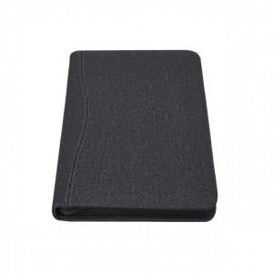 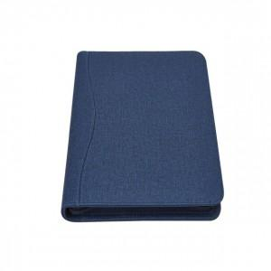

【상세/제작정보】 | 200부 미만 진행시 단가변동 및 인쇄비 추가됩니다.

【인쇄/포장옵션】 | 불박 / 별도문의

【공급단가】 | 수량 | 200~ | 300~ | 500~ | 1,000~ | 2,000~
*VAT별도 | 단가 | 11,470원 | 11,050원 | 10,620원 | 10,200원 | 9,940원

【상품 URL】 | http://www.easy1.co.kr/src/goods_detail.php?gdno=14718

